案①
エリア毎に表示するあらすじ

▼案①ファンタジーの導入な感じ
1 | 初心者の扉 | ワルキューレ | ここから長い旅路が始まる。 | 13
 | ⇒始まりの扉 |  | あなたは気が付くと見知らぬ草原に立ち尽していた。 | 24
 |  |  | 自らを記憶喪失みたいだと打ち明けるセイと名乗った少女と共に、遥か先に見える建造物へと足を進めた。 | 48
 |  |  | 近づくとそれは、城門のようだった。左右に延びる巨大な壁が地平線まで続いているのが見て取れる。 | 46
 |  |  | 知らず足が扉へと近づいていた。まるで何かの力に引き寄せられているかのようだ。 | 38
 |  |  | 始まりの扉を開こうとするあなたの前に、上空から女騎士が降りてきた。 | 33
 |  |  | お前に世界を救う覚悟があるのか、と。 | 18
 |  |  | 『あなたならきっとオトギ達をなんとかしてくれると信じているよ。一緒に頑張ろう！』 | 40
2 | 火の館 | サラマンダー | 覚悟を見届けたと言い残し空へと消えた女騎士からまずは火の館に迎えと助言を受けたのだった。 | 44
 |  |  | あなたと記憶喪失の少女は手掛かりを掴むため、 | 22
 |  |  | 岩山を切り出して建てられたという滾る炎に包まれた館へ。 | 27
 |  |  | 『水分補給はこまめにね？ 汗は濡れたタオルで拭くのがいいんだって』 | 33
3 | 水の館 | ウンディーネ | サラマンダーはあなたに三珠玉を集め、今は亡き王国への道を開くように助言を受けた。 | 40
 |  |  | オトギの世界の始点である始まりの扉の周辺はまだ正常なオトギが多いとのことだった。 | 40
 |  |  | 湖畔の中心に建てられたという半分が沈んでいる館へ。 | 25
 |  |  | 『どういう設計思想の下で建造されたんだろうね、この館って』 | 29
4 | 風の館 | エルフ | ついに最後の珠玉が収められる風の館に辿り着いた。 | 24
 |  |  | サラマンダーもウンディーネもあなたに珠玉を手渡すと、力尽き次第に狂い出す様子が脳裏から離れなかった。 | 50
 |  |  | 遥か遠い空の上に浮かぶ島に建てられたという雲に閉ざされし館へ。 | 31
 |  |  | 『……ふぅ。やっと島に上陸できた。高い所って苦手だよー』 | 28
5 | 冒険者の試練 | ケルベロス | 最後の気力を振り絞りあなたに珠玉を手渡した彼らに報いるため | 29
 |  |  | あなたは長い旅路を経て、試練の酒場へと辿り着いた。 | 25
 |  |  | 駆け出しの冒険者が集っていた試練の酒場にようこそ。 | 25
 |  |  | 『大丈夫。あなたなら試練に通過できる。そう確信しているんだ』 | 30
6 | 旅立ちの洞窟 | ワルキューレ | 洞窟の奥に鎮座した台座に三珠玉を捧げたあなたは大きな地鳴りを耳にした。 | 35
 |  |  | それは失われた王国への封印が解かれた合図だ。 | 22
 |  |  | 喜ぶあなたとセイの前に、また女騎士が姿を現した。 | 24
 |  |  | その瞳はじっとあなたに向けられており、 | 19
 |  |  | 見事試練に打ち勝った雛鳥達が巣立つ旅立ちの洞窟だ。 | 25
 |  |  | 『ね？ 私の言った通りでしょ？ あなたは特別なんだよ』 | 27
7 | 風渡る平原 | 迦楼羅 | 冒険者を送り出す風が吹き渡る広大な平原を進め。 | 23
 |  |  |  | 24
 |  |  |  | 0
 |  |  | 『風が気持ちいい……。少し羽を休めていこうか？』 | #REF!
8 | 栄えの森 | ウィッチ | 木々が鬱蒼と生い茂り、命ある者を拒む栄えの森を抜けろ。 | 27
 |  |  |  | 25
 |  |  |  | 0
 |  |  | 『淀んだ空気に満ちているね。気を引き締めて進もう』 | #REF!
9 | 地底を抜ける道 | 獅子舞 | 岩石が年月を経て積み重なり、自然が形成した地底を抜ける道を歩む。 | 32
 |  |  |  | 23
 |  |  |  | 0
 |  |  | 『美しい光景だね。自然って偉大だと思わない？』 | #REF!
10 | 怪しの沼 | おおがま | 毒々しい色彩を放ち、命を奪い、死を誘う底なし沼が次の餌を待つ。 | 31
 |  |  |  | 40
 |  |  |  | 0
 |  |  | 『……あまり長居はしない方がいいね。前だけを見て、後ろは振り返っちゃだめだよ？』 | #REF!
11 | 燃えさかる大地 | 牛魔王 | 神の怒りを受けた国が滅び、永遠と溶岩を吐き出し続ける炎獄の大地。 | 32
 |  |  |  | 36
 |  |  |  | 0
 |  |  | 『人は過ちを繰り返す生き物、愚かだけど可愛いと感じてしまうのは変かな？』 | #REF!
12 | 輝きの水路 | バハムート | かつて大帝国の繁栄を支えた運河の輝きは、いまだ廃れることはない。 | 32
 |  |  |  | 27
 |  |  |  | 0
 |  |  | 『永遠という言葉は嘘。物事には必ず終わりが来るものよ』 | #REF!
13 | 陽だまりの洞穴 | いばら姫 | 木漏れ日が差し込む幻想的な洞穴だが、奥底には何かが潜むのだ。 | 30
 |  |  |  | 17
 |  |  |  | 0
 |  |  | 『私はこの洞穴が好き。あなたは？』 | #REF!
14 | 分岐点 | ワルキューレ | 運命とは大樹のように枝分かれするものだと、賢者は過去を懐かしむ。 | 32
 |  |  |  | 12
 |  |  |  | 0
 |  |  | 『右と左どちらが正解？』 | #REF!
15 | 幻獣の谷 | フィンリル | 弱者が立ち入ることを許さない、幻想に生きるもの達の住処の谷を睨む。 | 33
 |  |  |  | 29
 |  |  |  | 0
 |  |  | 『弱肉強食は世界の摂理、あなたは強者だと自覚するべきだよ』 | #REF!
16 | 戦士たちの宴 | シヴァ | 選ばれた歴戦の勇士達が集う憩いの酒場に敬意と称賛を。 | 26
 |  |  |  | 32
 |  |  |  | 0
 |  |  | 『お酒って神への供物なの。でも下戸な神様だっていると思わない？』 | #REF!
17 | あやかしの世界へ | ホムンクルス | 目に映るものだけが真実だと、信じる事こそが盲目だと嘯く影が笑う。 | 32
 |  |  |  | 29
 |  |  |  | 0
 |  |  | 『とっても強くなったね、あなた。私も鼻が高いってものよね』 | #REF!
18 | 妖精達との出会い | ティターニア | 生命が溢れる神聖たる森林は、争いを拒み続けるという伝説を思い出す。 | 33
 |  |  |  | 33
 |  |  |  | 0
 |  |  | 『保守的な生き物って惨めだわ。闘争が文明を成長させるっていうのに』 | #REF!
19 | 獣人の山へ | フレースヴェルク | 険しい山脈は彼らの領地かつ狩場だと認識するのが長生きのコツ。 | 30
 |  |  |  | 26
 |  |  |  | 0
 |  |  | 『狩る側、狩られる側。えてして奪う者は奪われる物よ』 | #REF!
20 | 魔の洞窟 | ヤマタノオロチ | 魔界への扉はあの洞窟の先にあるのだと、年老いた勇者が口にする。 | 31
 |  |  |  | 28
 |  |  |  | 0
 |  |  | 『古きは新しきに壊される。勇者の称号は今やあなたのもの』 | #REF!
21 | メルヘンの世界へ | グレーテル | 現実へサヨナラと別れを告げてきたか？ ここからは常識は反転するぞ。 | 33
 |  |  |  | 23
 |  |  |  | 0
 |  |  | 『さあ、もっと強くなって？ 私を楽しませて？』 | #REF!
22 | 神との邂逅 | 阿修羅 | おめでとう。人の器でよくここまで来たものだ。 | 22
 |  |  |  | 36
 |  |  |  | 0
 |  |  | 『……お疲れ様。オトギを”なんとか”してくれて。さあ、お休みなさい……』 | #REF!
7/20までにシナリオ
第一稿を作成予定

資料
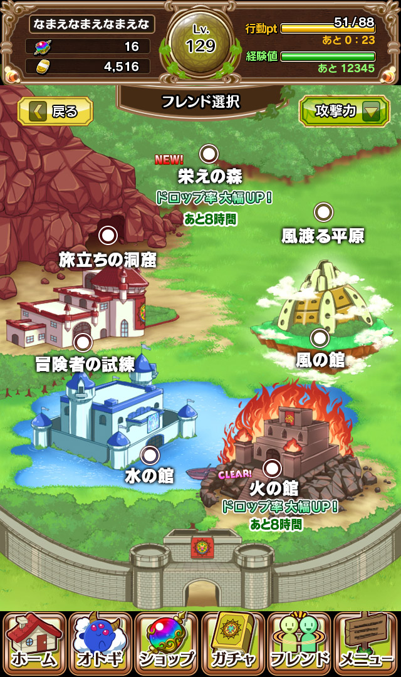
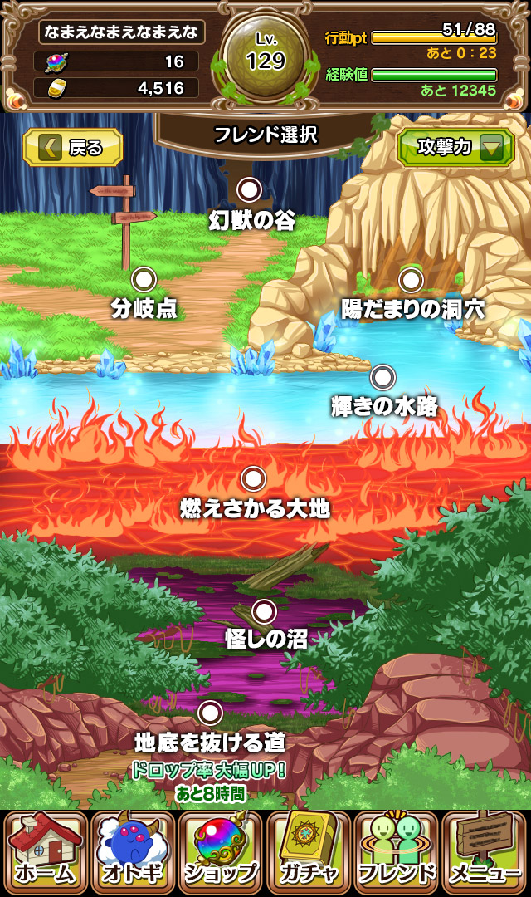
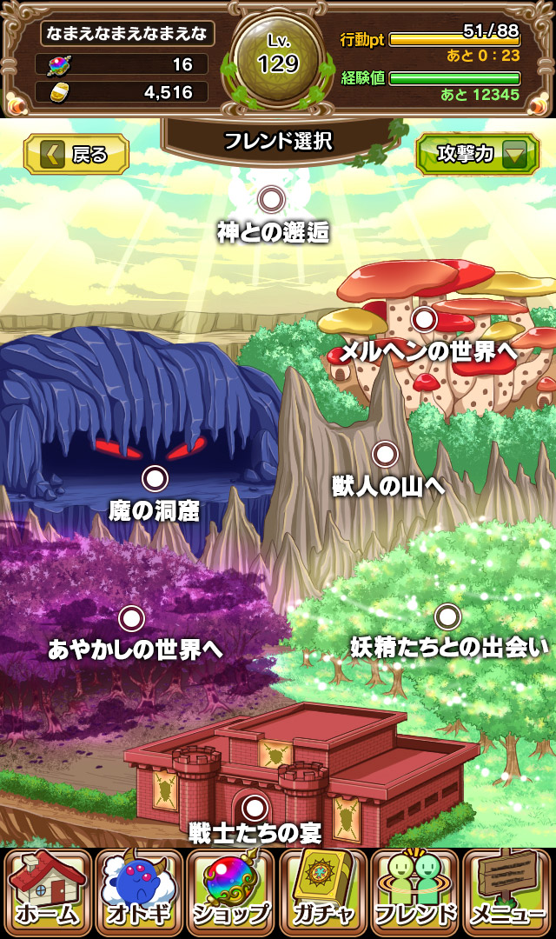
▼下層 | ▼中層 | ▼上層

